Dashboard
BLOCK 139

 | VERSION | 1.0.0

Chuyên Đề Phát Triển Web 1

Evidance
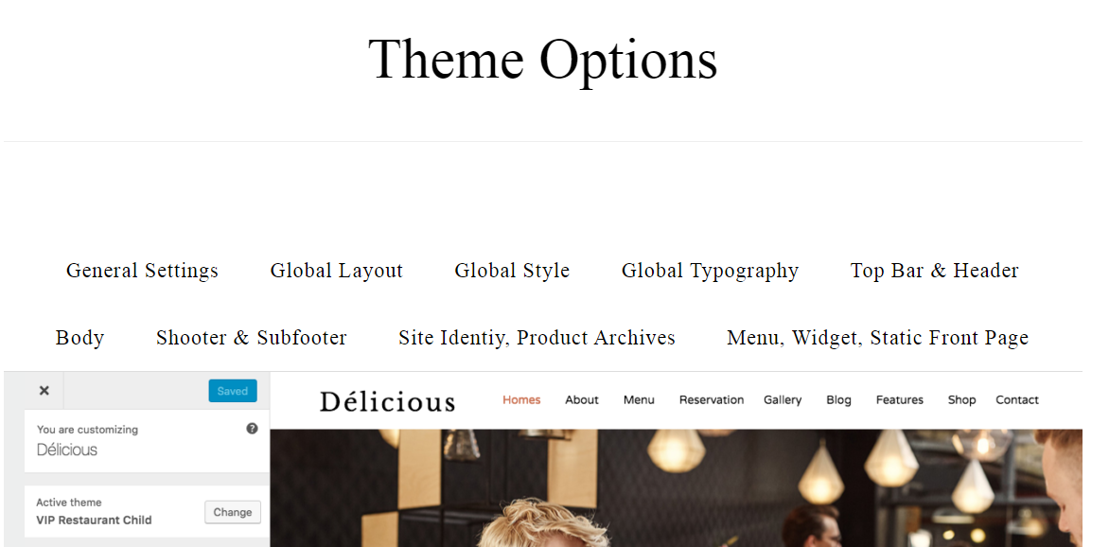
hinh 1

hình 2

hình 3

hinh 4

hình 5

 | 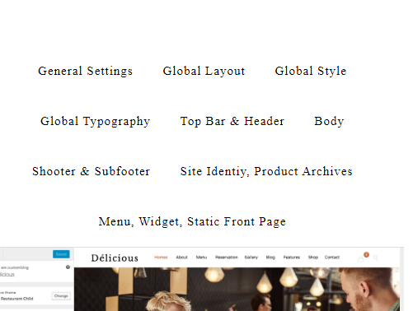
hình 6

hình 7

hình 8

hình 9

hình 10

Hinh 11

